ver1.40
変更前 | 変更後

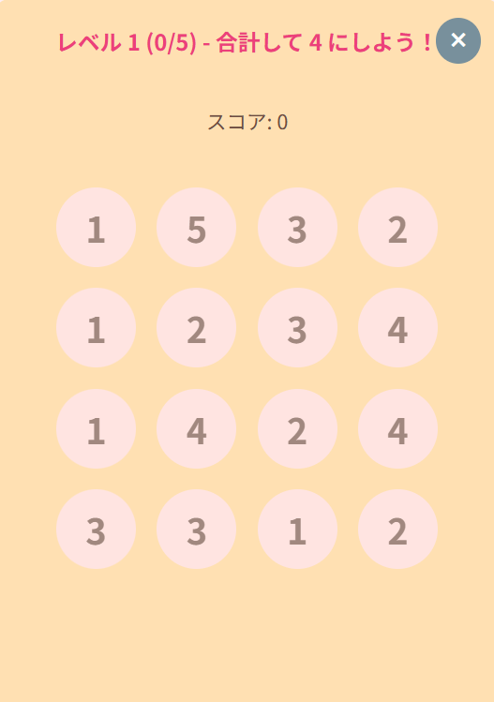
ステージ 1
X
トップエリア
合計して 4 にしよう!

1
1
1
1
1
1
1
1
1
1
1
1
1
1
1
1

ミドルエリア

★
★
★
★
★
★
★
★
★
★
★
★
★
★
★
ボトムエリア
★
★
★
★
★
★
★
★
★
★
★

